Sheet2
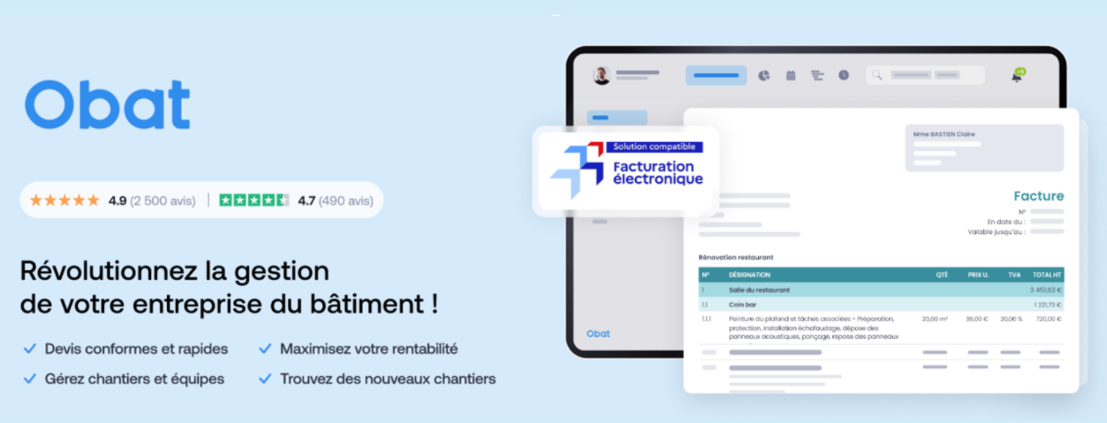

Ce tableau de flux de trésorerie BTP vous est offert par Obat.

